Sheet1
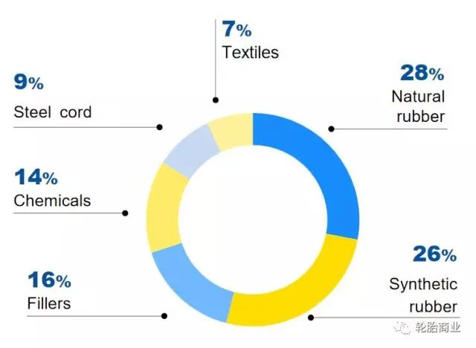

轮胎配方
钢帘线 | 9%
其他化学材料 | 14%
填充物 | 16%
天然橡胶 | 28%
合成橡胶 | 26%
织物 | 7%

